상품제안서
송월타올 수입미용 CS40 | 상품코드: F07260

 |  |  |  |  |  |  | 02-412-0044 | www.easy1.co.kr
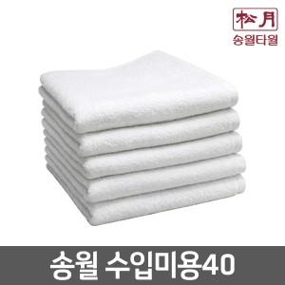

【상세/제작정보】

【인쇄/포장옵션】 | 자수 / 포장지포장

【공급단가】 | 수량 | 200~ | 500~ | 1,000~ | 3,000~ | 5,000~
*VAT별도 | 단가 | 1,980원 | 1,910원 | 1,840원 | 1,770원 | 1,700원

【상품 URL】 | https://dev.easy1.co.kr:443/src/goods_detail.php?gdno=7260

